hoja1

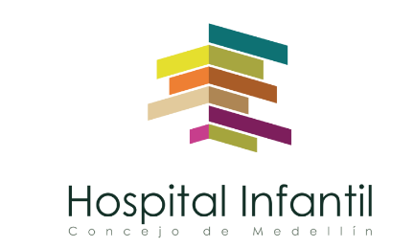 Plan Anual de Adquisiciones

Objeto | valor | código
ARRIENDO DE EQUIPOS PARA HOSPITALIZACIÓN Y UCIS | $ 35,000,000 | 85161505
ARRENDAMIENTO EDIFICIO | $ 0 | 80131500

